Hoja1
1.Digita tu puntaje ICFES

Lectura | Matematicas | Sociales | Ciencias | Ingles | Puntaje ICFES
92.3 | 80.8 | 115.4 | 92.3 | 23.1 | 403.8
80 | 70 | 100 | 80 | 60 |  | 28

2.Elige tu primer opcion |  | Medicina |  | Pre-ICFES $100.000 Facilidades de pago! Mas informacion 3242553887 / 3222355431 Estudiantes medicina UNAL inicio 17 enero

3.Compara tu puntaje con admisiones anteriores

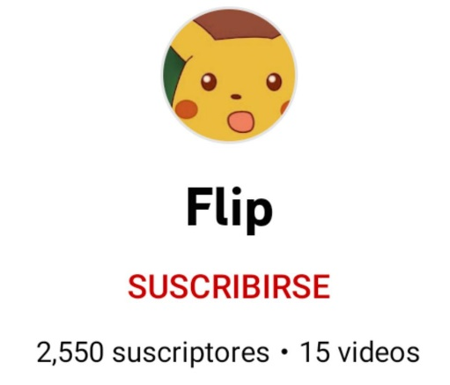
Semestre 2021-1 | Semestre 2021-2 | Semestre 2022-1 | Semestre 2022-2

Tu puntaje | Tu puntaje | Tu puntaje | ?
756.27548439 | 727.64292699 | 729.19409984

Puntaje corte | Puntaje corte | Puntaje corte
746.5882 | 717.0193 | 734.6606
 |  |  |  | https://www.youtube.com/channel/UC60zpbuKdNxx1AMROyN143Q

